Sheet2
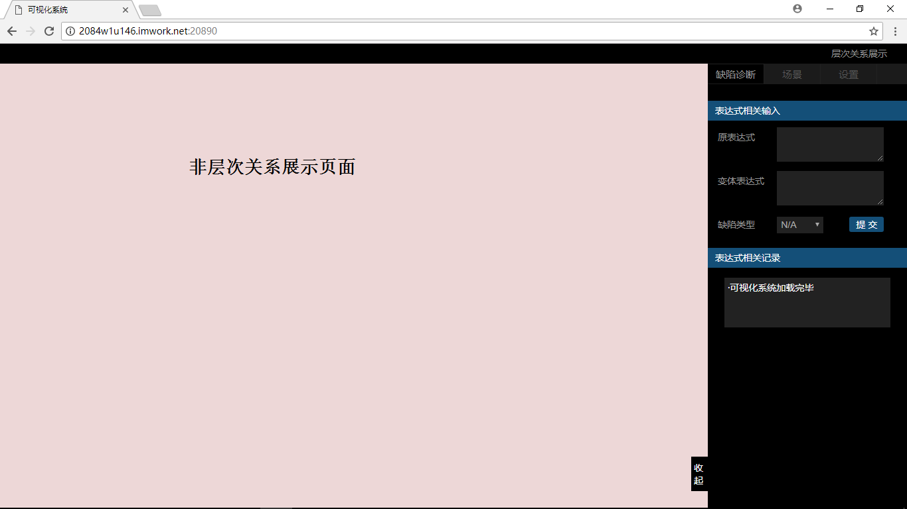
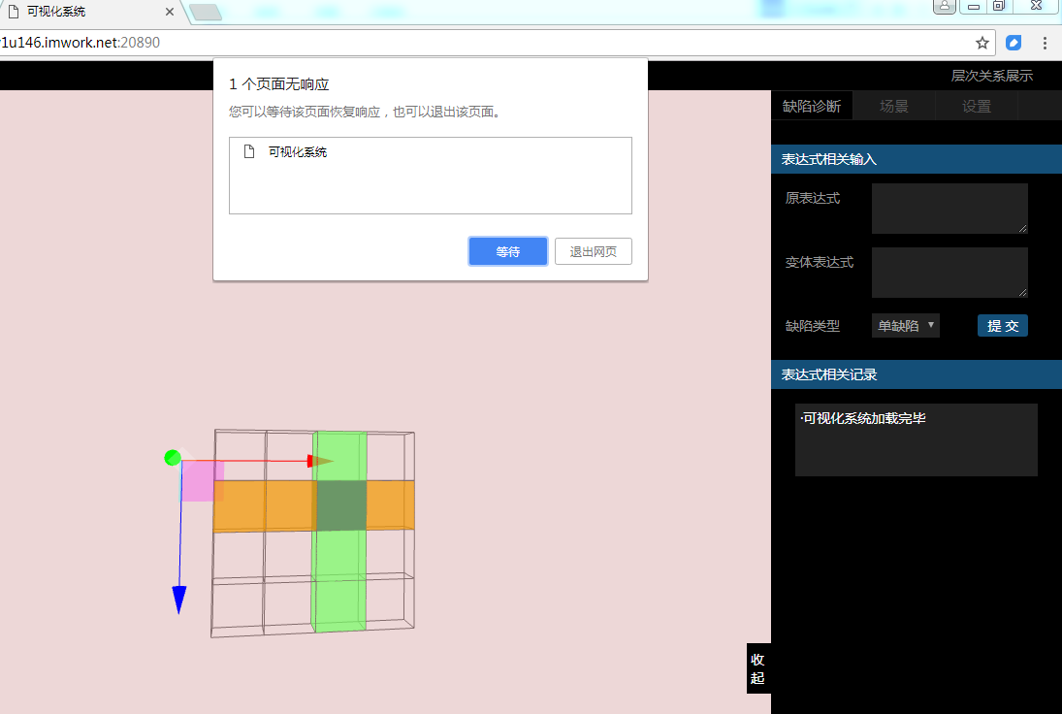
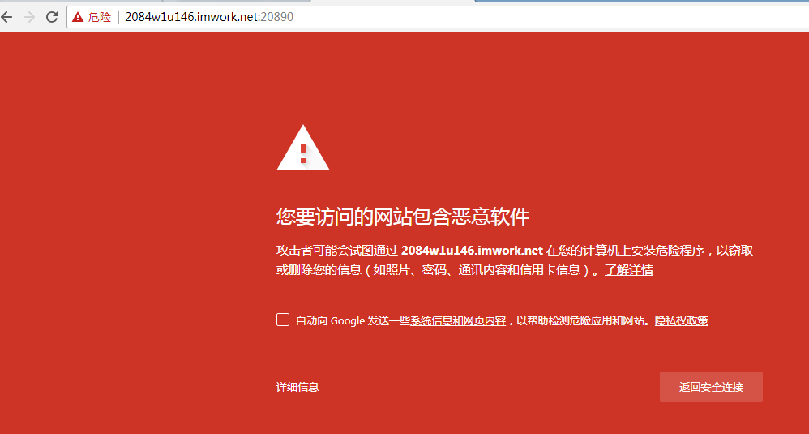

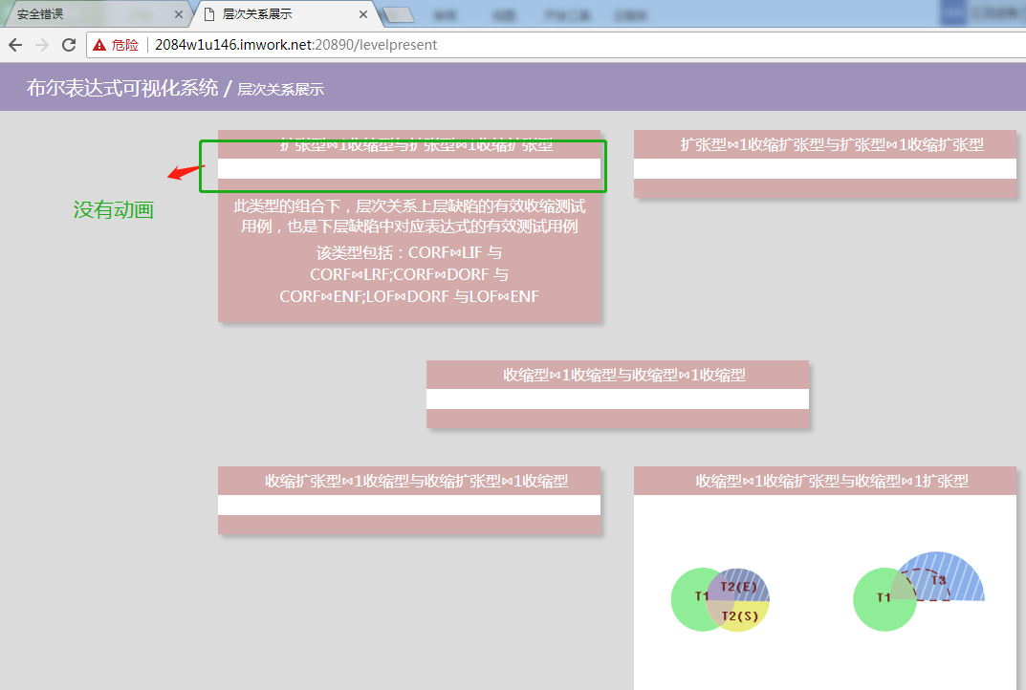

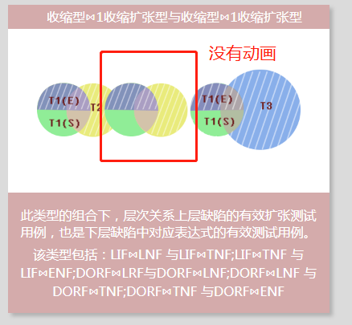

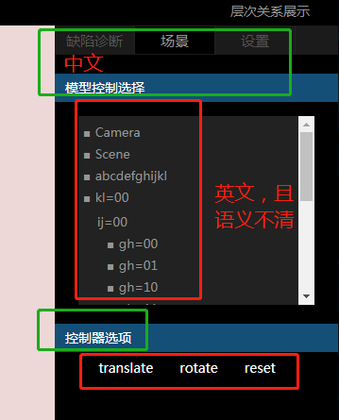

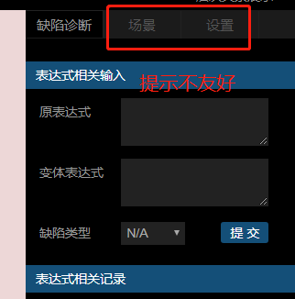

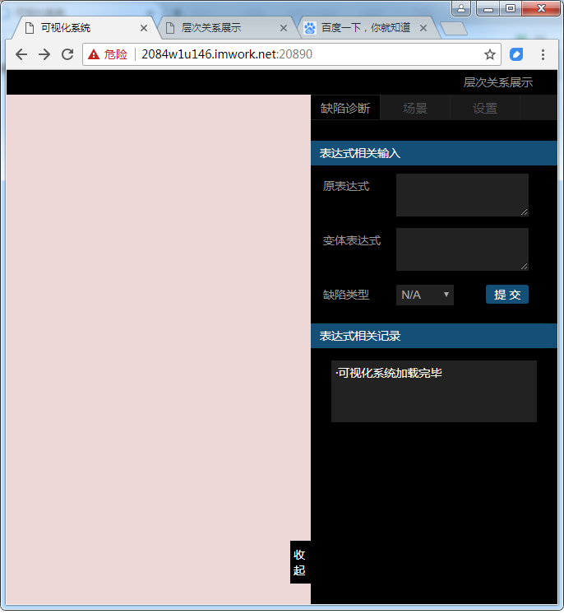
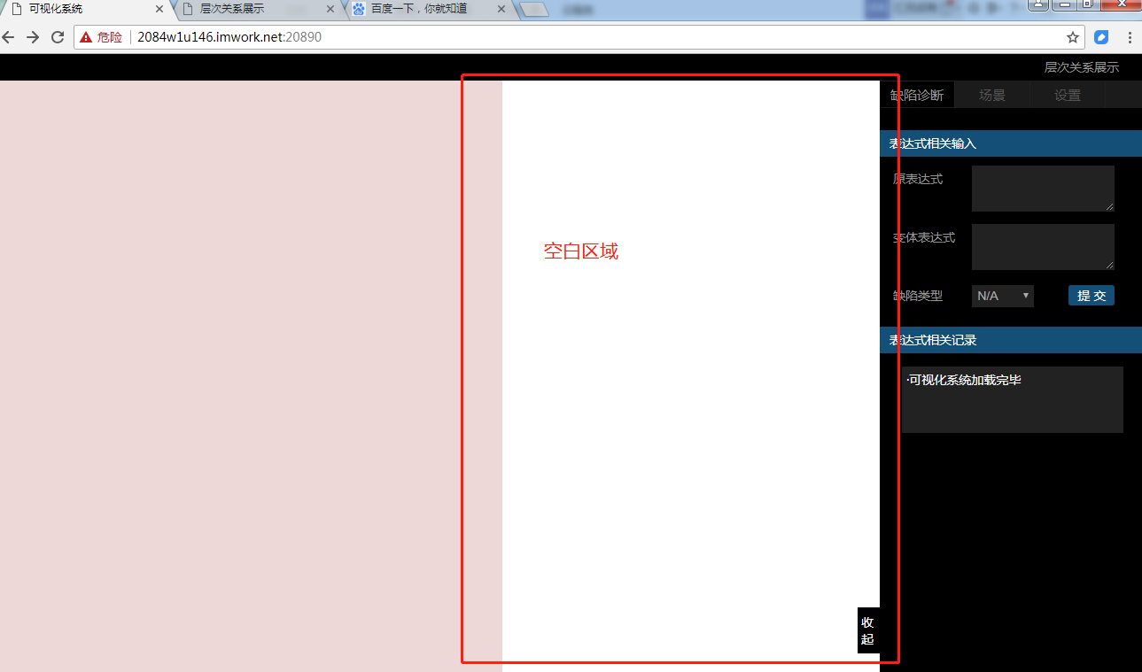

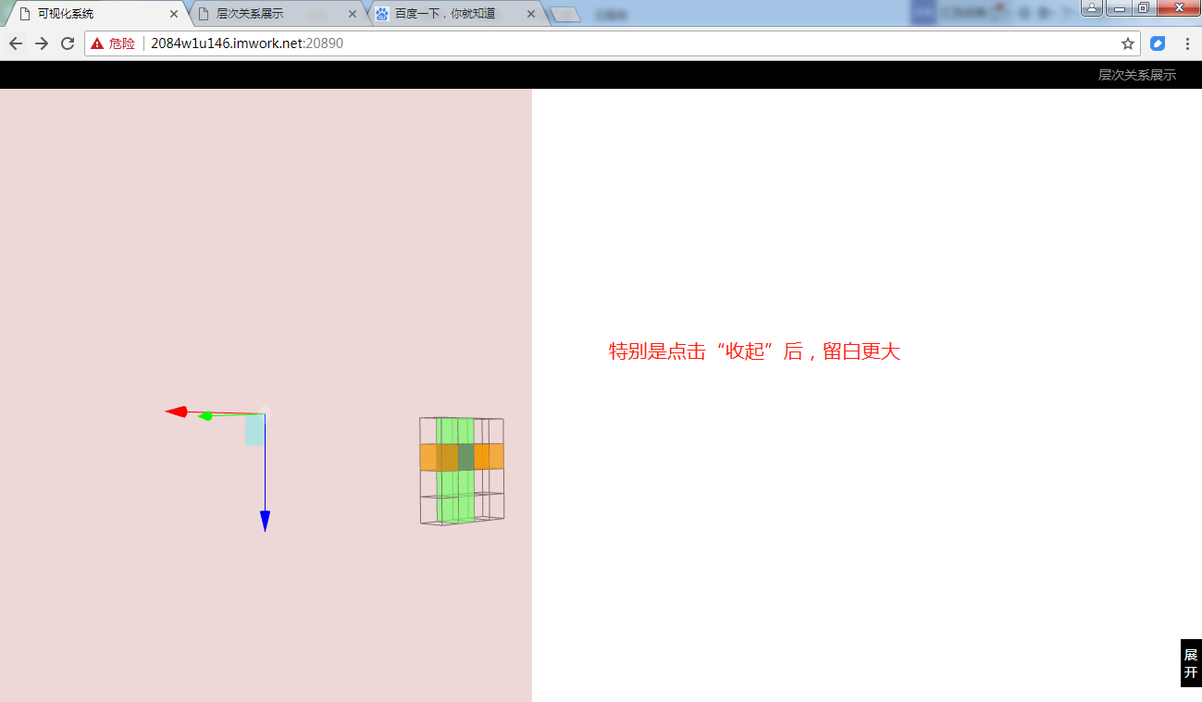

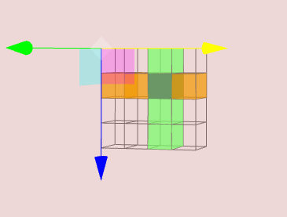

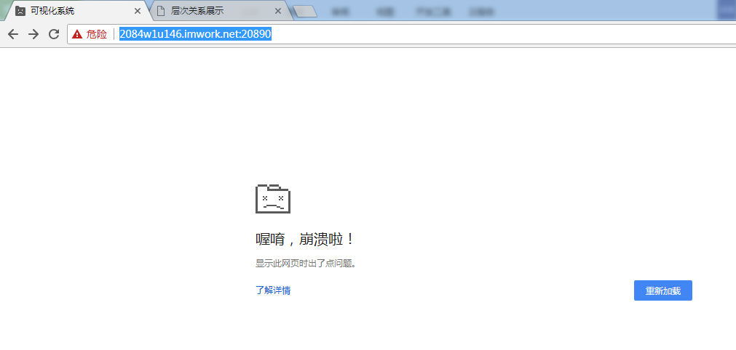

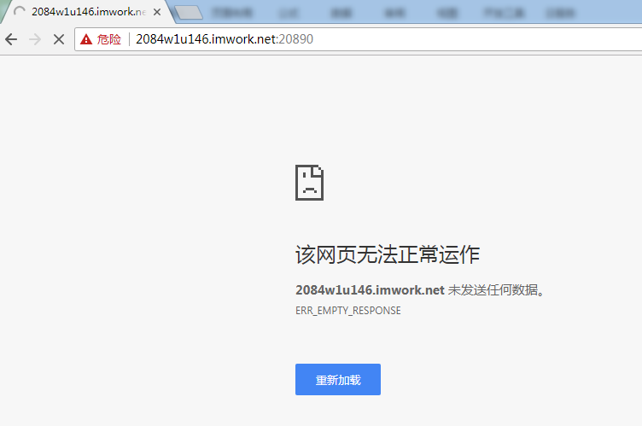

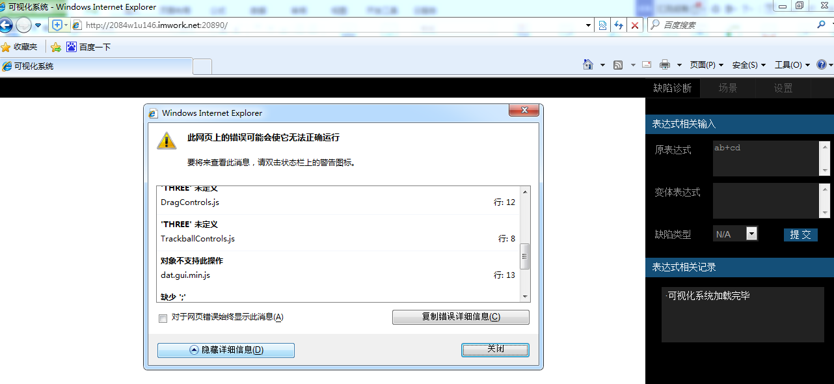

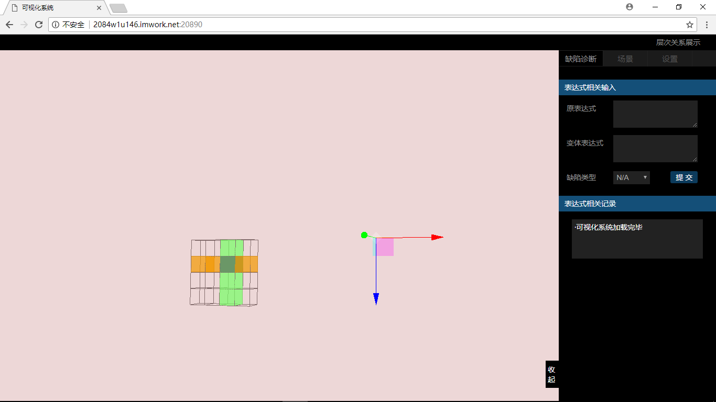

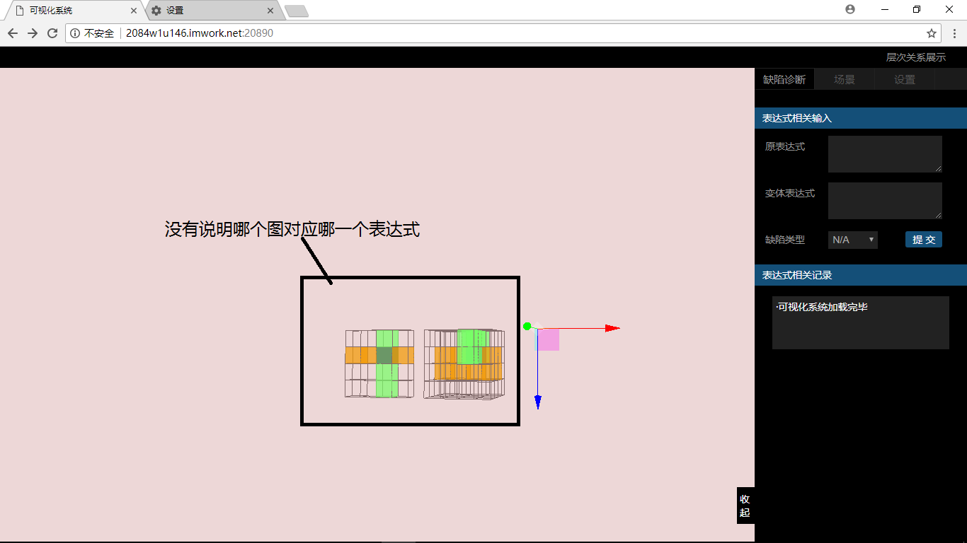

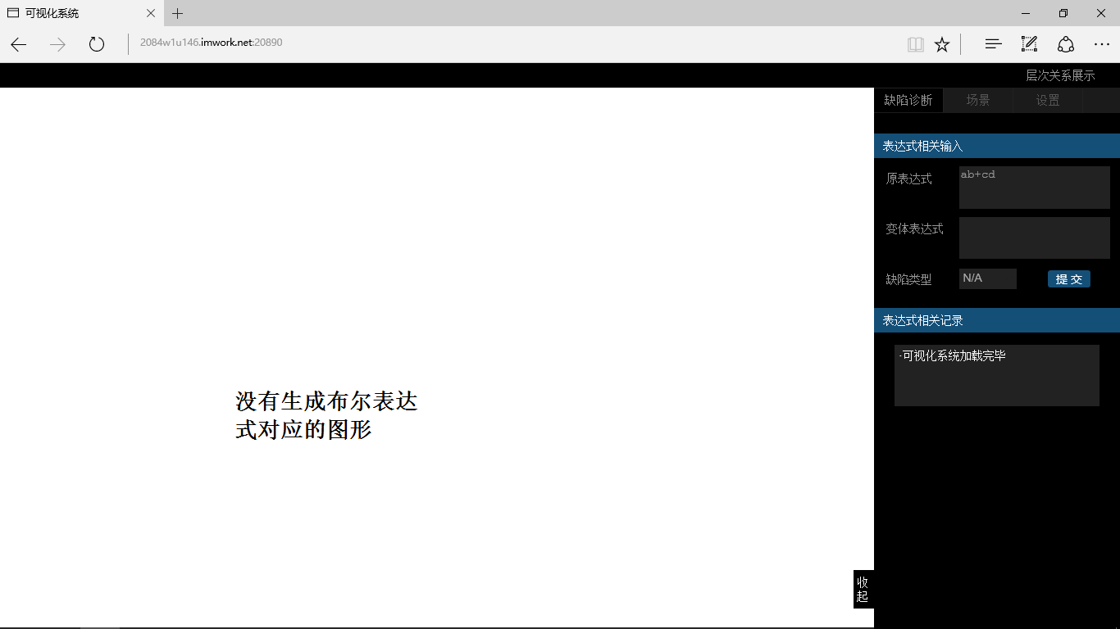

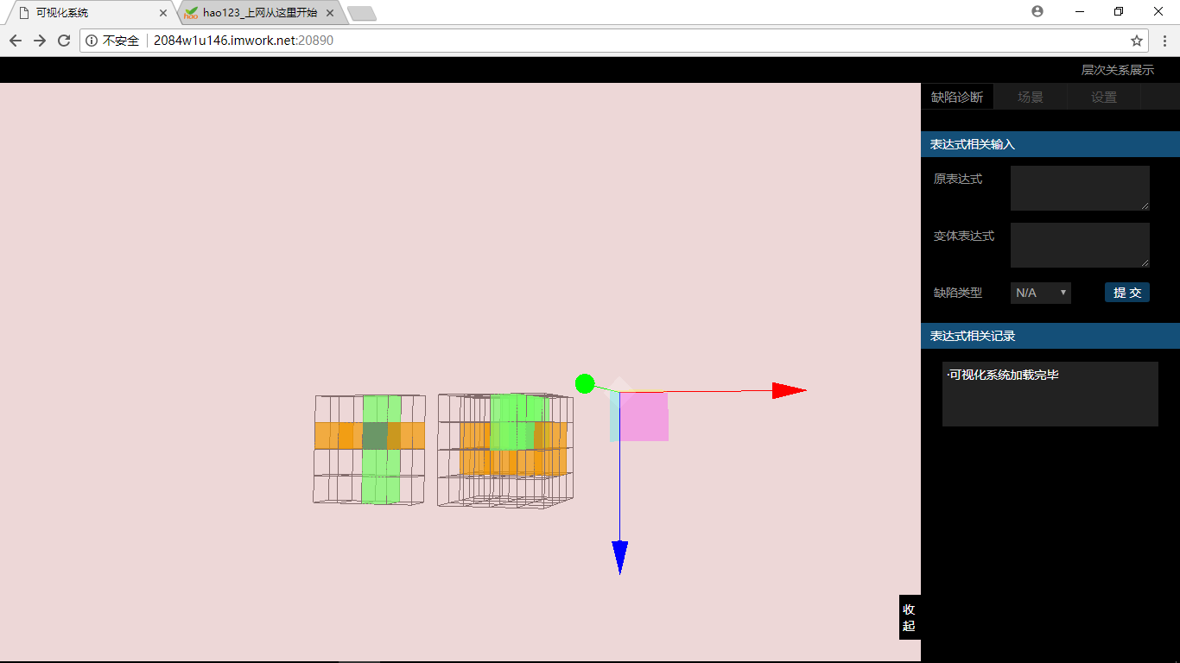

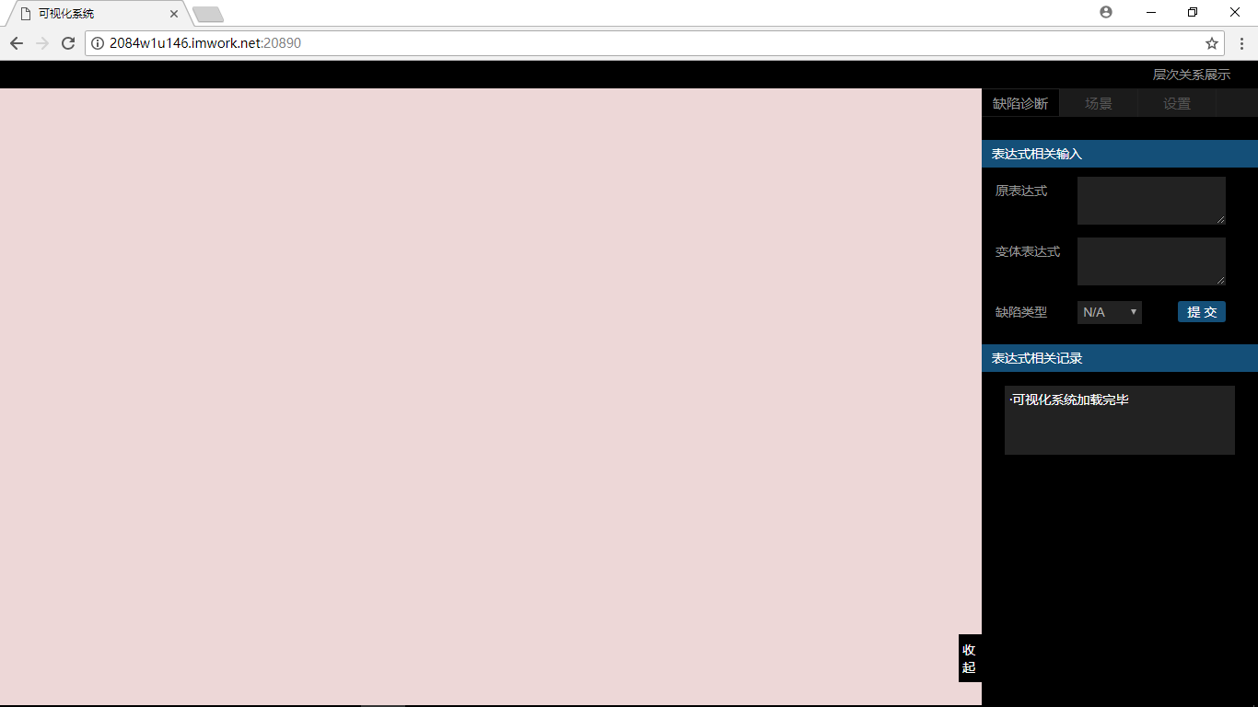

BOOL-TOOL-D004 | BOOL-TOOL-D005 | BOOL-TOOL-D006
《布尔表达式可视化工具》--配置测试 | 《布尔表达式可视化工具》--配置测试 | 《布尔表达式可视化工具》--配置测试

中 | 中 | 中
戴尔灵越, win7操作系统，chrome-V66浏览器 | 戴尔灵越，win8操作系统，Firefox浏览器 | 戴尔灵越，win9操作系统，IE浏览器

正常显示界面 | 正常显示界面 | 正常显示界面
赵真睿 | 赵真睿 | 赵真睿

Sheet3
状态：1.1,1.2,1.3,2
事件：E1，E2，E3，E4，E5
状态覆盖：
路径：1.1,E2,1,3，E4，1,2，E1,2
事件覆盖：
路径：1.1，E1，2，E5，1.1，E2,1.3,E4,1.2,E3,1.1
状态事件组合：
组合：1.1（E1、E2、E4）；1.2（E1、E2、E3）；1.3（E1、E3、E4）；2（E5）
路径1：1.1,E2,1.3,E4,1.2,E3,1.1,E4,1.2,E2,1.3,E3,1.1
路径2：1.1，E1，2,E5,1.1
路径3：1.1，E2，1.3,E1,2
路径4：1.1，E4，1.2,E1,2

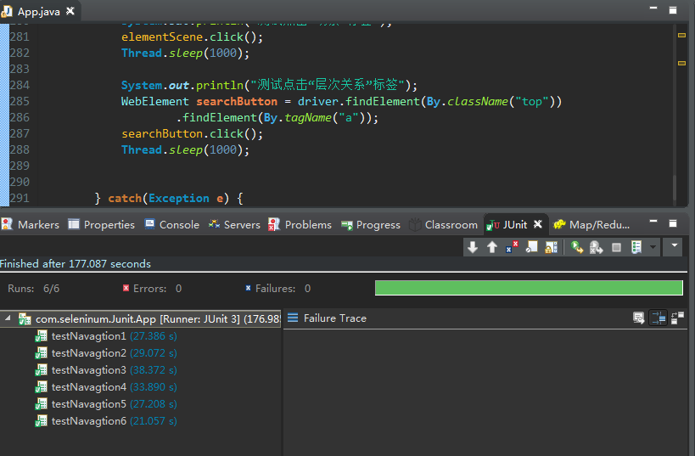

配置测试用例 | 浏览器 | 笔记本型号 | 操作系统
1 | Chrome | 联想E420 | Win7
2 | Chrome | 联想B460 | Win10
3 | Chrome | 戴尔灵越 | MacOS
4 | Chrome | Mac | Win7
5 | Firefox | 联想E420 | Win10
6 | Firefox | 联想B460 | Win7
7 | Firefox | 戴尔灵越 | Win7
8 | Firefox | Mac | MacOS
9 | Edge | 联想E420 | Win7
10 | Edge | 联想B460 | Win7
11 | Edge | 戴尔灵越 | Win10
12 | Edge | Mac | Win7
13 | IE | 联想E420 | Win7
14 | IE | 联想B460 | MacOS
15 | IE | 戴尔灵越 | Win10
16 | IE | Mac | Win7

